상품제안서
요이치 스마트폰 삼각대 T700 | 상품코드: F11298

 |  |  |  |  |  |  | 02-412-0044 | www.easy1.co.kr
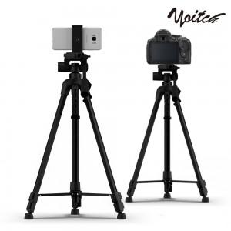

【상세/제작정보】

【인쇄/포장옵션】 | / 포장불가능

【공급단가】 | 수량 | 30~ | 50~ | 100~ | 500~ | 1,000~
*VAT별도 | 단가 | 23,310원 | 22,450원 | 21,590원 | 20,720원 | 20,200원

【상품 URL】 | http://www.easy1.co.kr/src/goods_detail.php?gdno=11298

